Sheet1
دانشکده علوم پزشکی و خدمات بهداشتی و درمانی مراغه
بيمارستان شهید دکتر بهشتی
بنام خدا
دانشکده علوم پزشکی و خدمات بهداشتی و درمانی مراغه
بیمارستان شهید دکتر بهشتی مراغه
گواهينامه اعتبار بخشي بيمارستان |  | تعرفه های خدمات شایع در سال 94
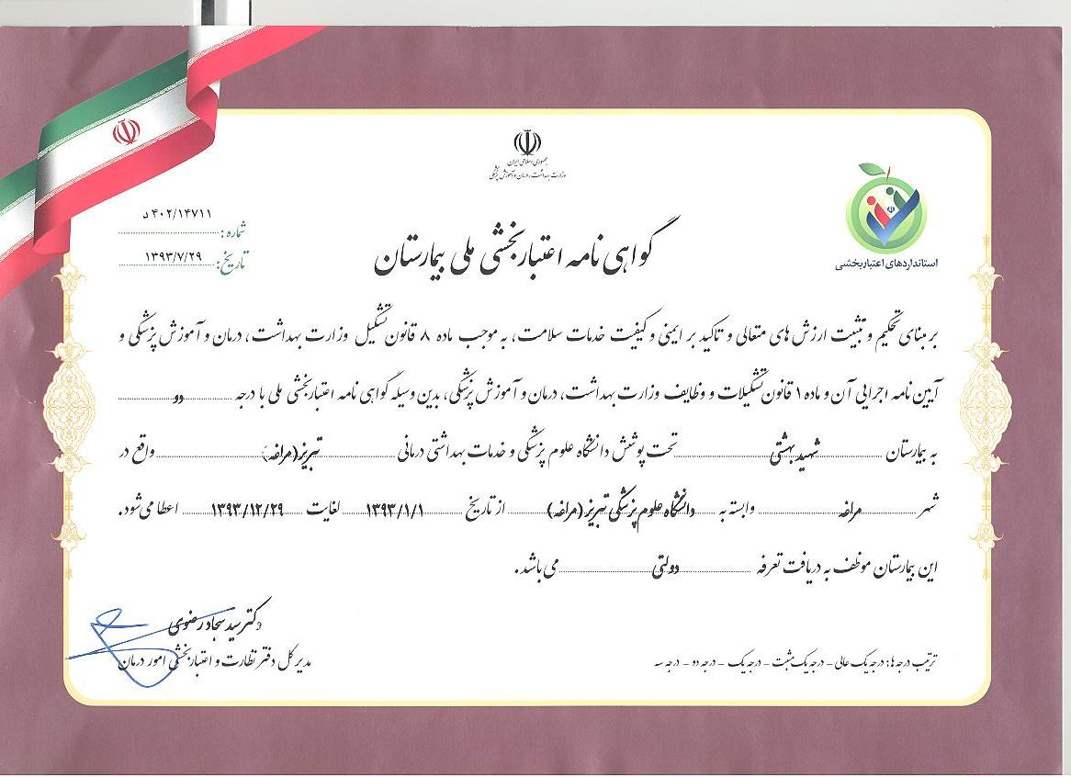
 |  | نوع خدمت | سه تختی و بیشتر | هزینه همراه | NICU
 |  | درجه یک |  |  | 5025000
 |  | درجه دو | 866000 | 195000
 |  | ویزیت | ویزیت پزشک عمومی | ویزیت پزشک متخصص | ویزیت پزشک فوق تخصص
 |  |  | 92000 | 115000 | 138000
 |  | لیست وقیمت گلوبال ها
 |  | گلوبال | تعداد k | حق العمل جراحی | مبلغ گلوبال
 |  | زایمان(گلوبال36) | 50 | 4,400,000 | 8,708,000
 |  | سزارین(گلوبال 47) | 40 | 3,520,000 | 11,888,000
 |  | سیستوسل رکتوسل(گلوبال 42) | 33 | 2,886,400 | 11,181,000
 |  | کورتاژتخلیه ای(گلوبال 48) | 16 | 1,408,000 | 4,468,000
 |  | کورتاژ تشخیصی(گلوبال 43) | 10 | 880,000 | 3,833,000
 |  | مکدونالد(گلوبال 79) | 14 | 1,232,000 | 4,698,000
 |  | هیسترکتومی(گلوبال 44) | 47 | 4,136,000 | 14,290,000
 | در راستاي اجراي برنامه تحول نظام سلامت ميزان فرانشيز دفترچه هاي روستايي 3% و ساير بيمه ها 6% مي باشد.

